Main
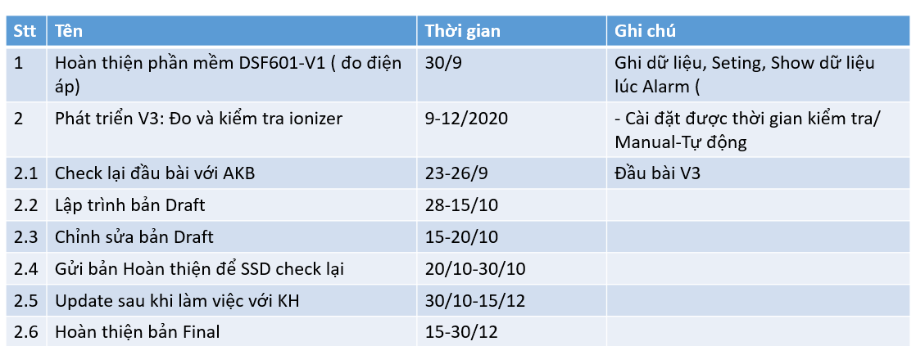
Phiên bản | STT | Nội dung | Ghi chú | Thời gian (giờ) | Đánh giá | Kế hoạch mong muốn của bên Systech
DSF602V1 | 1 | Update UI: - đường line đồ thị vượt quá giá trị alarmValue sẽ hiển thị màu đỏ - tên sensor trên đồ thị báo đỏ khi vượt quá alarmValue - thêm comfirm passoword đối với các chức năng thay đổi thông tin phần mềm (do quá trình đo kéo dài nhiều ngày, tránh trường hợp đăng nhập bằng tài khoản admin để đo, bị chỉnh sửa thông tin không được phép) |  | 8
 | 2 | Phát sinh: - Thay đổi UI phần setting device: Hiển thị giống map cũ, kích vào sensor thì bật ra màn chỉnh sửa - Thay đổi màn map sang hiển thị mới (sheet: UI Map New) |  | 24
DSF602V2 | 3 | Phần setting cho sensor, thêm setting kiểu đo |  | 6 | Cập nhập cấu trúc DB và UI
 | 4 | Về cách đo thì giống với bản V1 (nhận giá trị từ sensor rồi vẽ đồ thị, vướt quá giá trị setup thì đưa cảnh báo), tuy nhiên ở hiển thị sẽ thể hiện tên khác là IB | Thay vì đo tĩnh điện, thì thì sensor sẽ đo về ion Chỉ khác v1 ở cách triển khai thực tế (đầu sensor gắn thêm miếng sắt, và môi trường dùng quạt ion thổi) | 8
DSF602V3 | 5 | Chế độ thủ công: - người dùng ấn nút charge trên màn hình, và nhập giá trị đo vào - phần mềm sẽ gửi lệnh yêu cầu thiết bị sẽ phóng điện và tiến hàng vẽ đồ thị từ lúc phóng điện đến lúc giá trị về mức đo đã nhập vào - thể hiện khoảng thời gian từ lúc phóng điện đến lúc nhận lại giá trị mức đo (gọi là DECAY) | - Thiết bị phóng điện, đi kèm với bộ DSF602 và cắm vào DSF602 - Lệnh phóng điện đã có, nhờ hãng gửi sang, AKB cần check lại | 112 | 56h nghiên cứu về lệnh phóng điện 56h thực hiện thuật toán đo
 | 6 | Chế độ tự động: mô phỏng chế độ thủ công - tự đo theo lịch đặt trước - cách n time đo một lần |  | 80 | Cần cẩn thận vì phần mềm đang sử dụng nhiều thread | Ghi chú thêm: - Về thiết bị thêm thì bên Systech đã có sẵn và có thể gửi sang cho bên AKB: + DSF602V2: miếng sắt, quạt ion chuẩn, quạt ion không đạt chất lượng + DSF602V3: thiết bị phóng điện (lệnh nhờ anh Dũng hỏi lại hãng) - Nhờ AKB báo giá sớm - Trong kế hoạch bên Systech đưa ra, mục 2.6 mong muốn nhờ AKB hỗ trợ khi có phản hồi từ khách hàng: + Hỗ trợ update các vấn đề nhỏ + Các vấn đề lơn, sẽ trao đổi tính phí
 | 7 | Hoàn thiện UI đồ thị update như tài liệu ban đầu (sheet UI Graph) |  | 12
 | 8 | Hiển thị lỗi cơ bản như mất kết nối, không phóng được điện | AKB có đưa ra 2 phương an kiểm tra lỗi có phóng điện hay không: - Ở lệnh phóng điện, có trả về giá trị báo đã phóng (nhờ anh Dũng hỏi hàng xem có giá trị này không, và cần kiểm tra lại) - Theo mặc định thiết bị sẽ phóng điện tích 200V, nên có thể kiểm tra khi gửi lệnh phóng, giá trị đo có ở ngưỡng này hay không | 8
 |  |  | Tổng thời gian test | 40
 |  |  | Tổng thời gian (giờ) | 298
 |  |  | Tổng thời gian (ngày - 8h/ngày) | 37.25

UI Map New
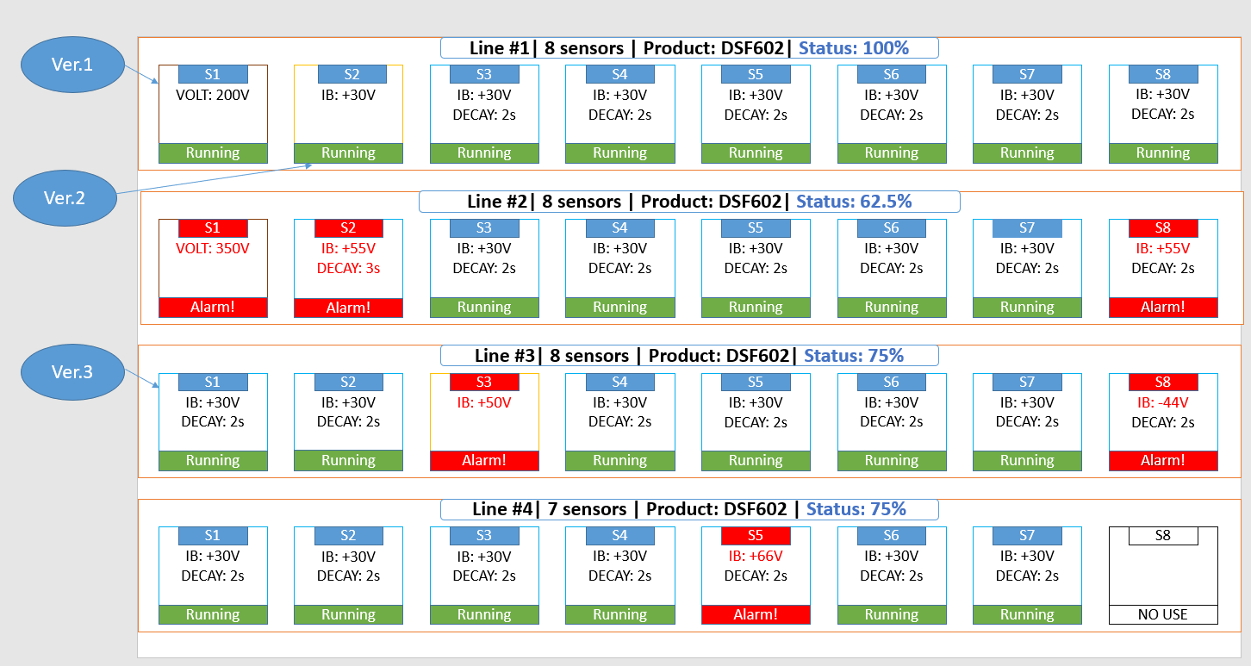

UI Graph
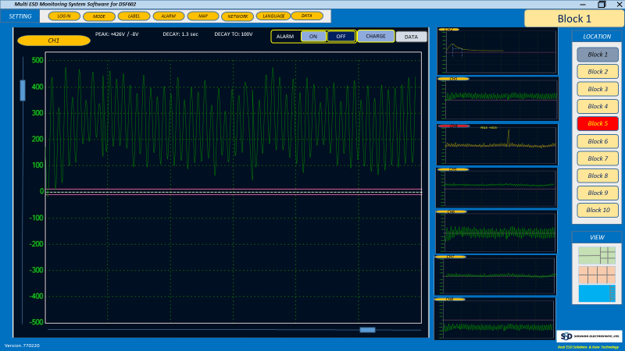
Ngày: 02/08/2019

